Explications
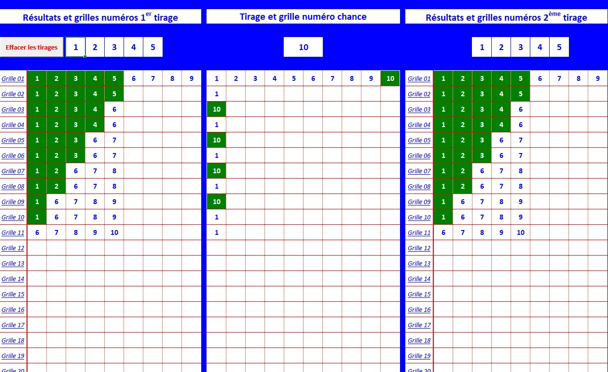
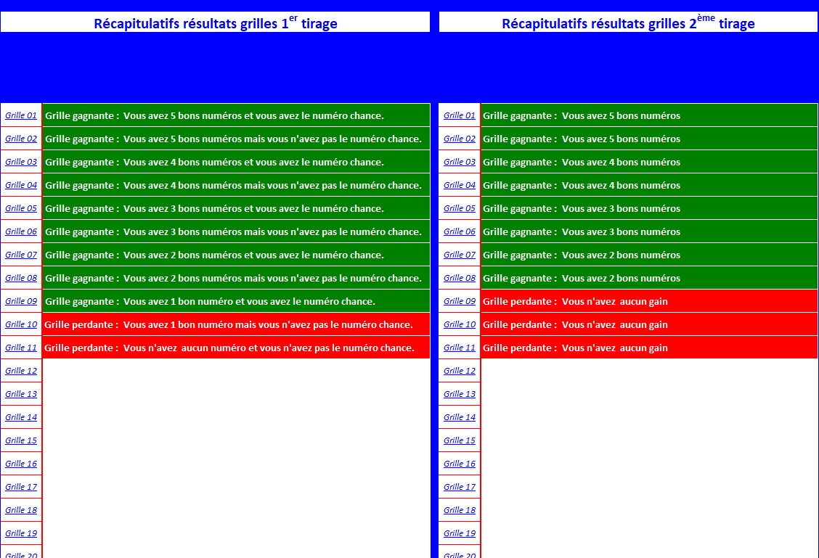

Noter vos numéros uniquement sur cette grille (de 5 numéros à 9 numéros par grille).Les numéros du second tirage étant les mêmes se notent au fur et à mesure. | Noter vos numéros chance sur cette grille (de 1 numéro "chance" à 10 numéros "chance" par grille). Le numéro "chance" est valable uniquement pour cette grille. | Les numéros, étant les mêmes pour la nouvelle option, se notent au fur et à mesure du remplissage de chaque grille. Le numéro "chance" n'entre pas en compte pour ce tirage. | Les récapitulatifs des deux tirages apparaissent automatiquement après inscription des résultats et de vos numéros sur les grilles. Les deux grilles ont un tirage différent mais avec vos mêmes numéros.Il est possible de remplacer les numéros de grille (Grille 01 ...) par un Nom ou un Prénom si vous jouez des grilles avec d'autres personnes. Remplacer uniquement sur la colonne complétement à gauche (les nouveaux noms ou prénoms se noteront automatiquement sur les autres grilles).

